sume_euro_0421_graf
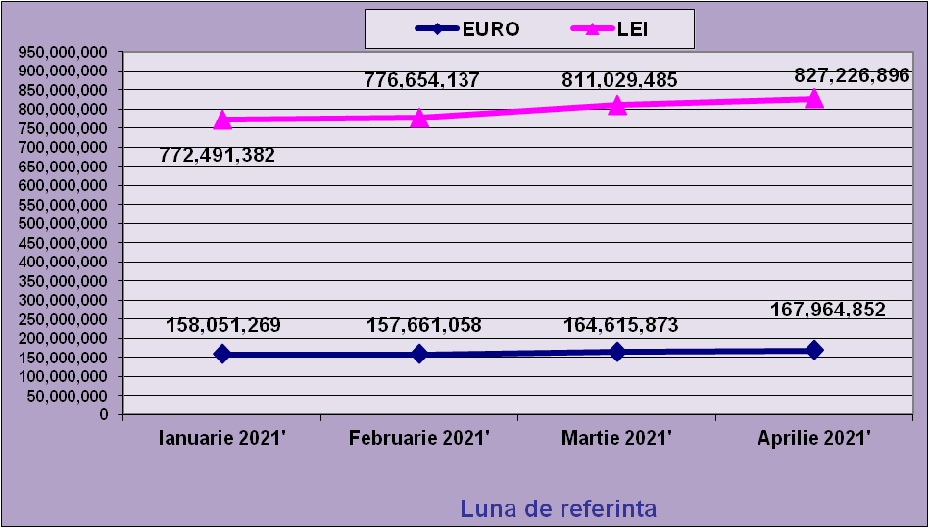
 | Ianuarie 2021' | Februarie 2021' | Martie 2021' | Aprilie 2021'
EURO | 158,051,269 | 157,661,058 | 164,615,873 | 167,964,852
LEI | 772,491,382 | 776,654,137 | 811,029,485 | 827,226,896
curs EURO | 4.8748 | 4.9261 | 4.9268 | 4.9250
 | 1Euro 4,8876 BNR 18/03/2021) | 1Euro 4,9261 BNR 19/04/2021) | 1Euro 4,9268 BNR 18/05/2021) | 1Euro 4,9250 BNR 18/06/2021)

evolutie_rp_0421_graf
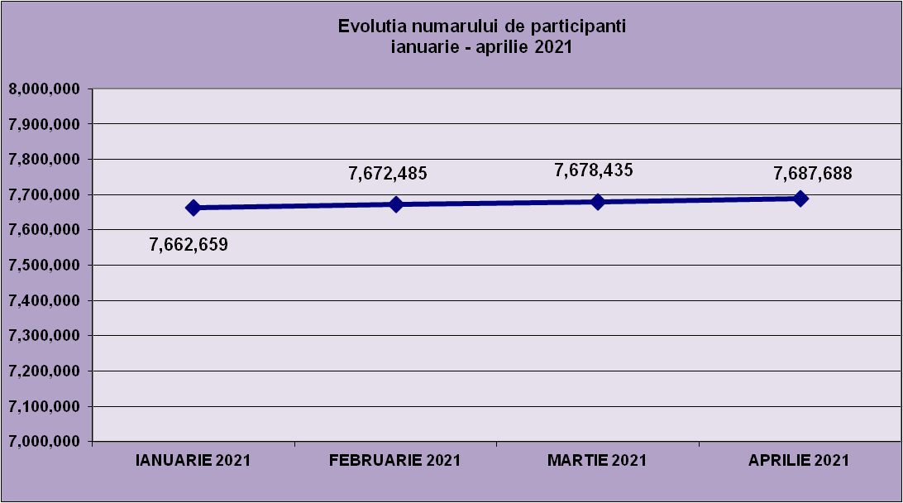
IANUARIE 2021 | FEBRUARIE 2021 | MARTIE 2021 | APRILIE 2021
7,662,659 | 7,672,485 | 7,678,435 | 7,687,688

evolutie_aleatorii_0421_graf
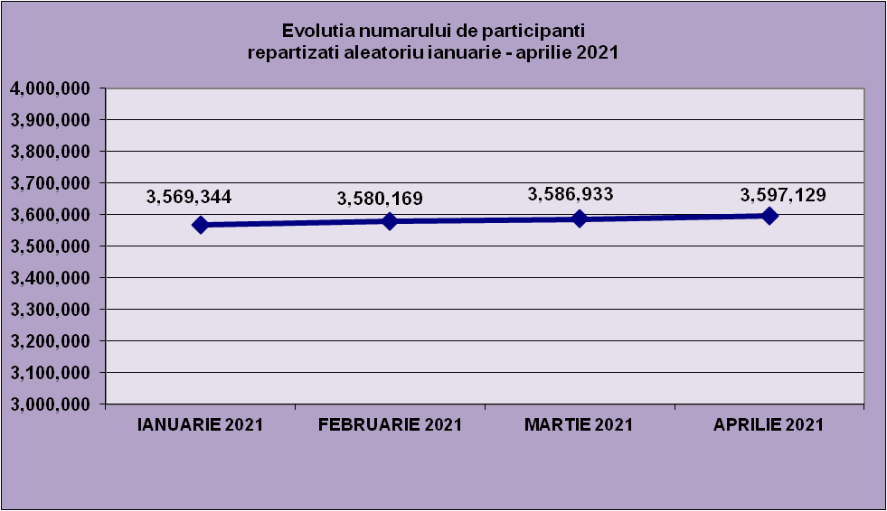
IANUARIE 2021 | FEBRUARIE 2021 | MARTIE 2021 | APRILIE 2021
3,569,344 | 3,580,169 | 3,586,933 | 3,597,129

Sheet1
Repartizarea pe sexe a participantilor la luna de referinta APRILIE 2021
femei | 3,688,497
barbati | 3,999,191

Sheet2
Situatie centralizatoare privind repartizarea pe sexe si categorii de varsta a participantilor aferente lunii de referinta APRILIE 2021
 | 15-25 ani 25-35 ani 35-45 ani peste 45 de ani
15-25 ani | 708,255
25-35 ani | 2,192,018
35-45 ani | 2,715,154
peste 45 de ani | 2,072,261

